상품제안서
FSC인증 생분해물티슈 그레이 캡형 20매 (엠보싱) | 상품코드: S29633

 |  |  |  |  |  |  | 02-713-8555 | www.synergygift.co.kr
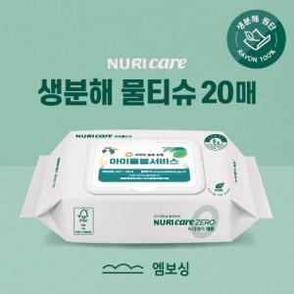

【상세/제작정보】 | *1,000단위로 주문 가능합니다.<br>*수량이 천단위가 아닌 경우, 별도의 라벨인쇄비(로쓰비)가 추가됩니다.

【인쇄/포장옵션】 | 스티커 / 포장불가능

【공급단가】 | 수량 | 1,000~ | 3,000~ | 5,000~ | 10,000~ | 20,000~
*VAT별도 | 단가 | 800원 | 760원 | 720원 | 700원 | 690원

【상품 URL】 | https://www.synergygift.co.kr:443/src/goods_detail.php?gdno=29633

